Sheet1
娃娃机种类表
序号 | 图片样本 | 尺寸 | 数量 | 价格 | 汇总
1 |  | 25厘米左右 |  | 7.5
2 |  | 25厘米左右 |  | 7.8
3 |  | 25厘米左右 |  | 8
4 |  | 25厘米左右 |  | 8
5 |  | 25厘米左右 |  | 8
6 |  | 25厘米左右 |  | 8
7 |  | 25厘米左右 |  | 8
8 |  | 25厘米左右
9 |  | 25厘米左右 |  | 7.8
10 |  | 25厘米左右
11 |  | 25厘米左右 |  | 8
12 |  | 25厘米左右
13 |  | 25厘米左右
14 |  | 25厘米左右 |  | 8
15 |  | 25厘米左右 |  | 8
16 |  | 25厘米左右 |  | 8
17 |  | 25厘米左右 |  | 7.8
18 |  | 25厘米左右 |  | 8.5
19 |  | 25厘米左右 |  | 8.5
20 |  | 25厘米左右 |  | 8.5
21 |  | 25厘米左右 |  | 8.5
22 |  | 25厘米左右 |  | 8.5
23 |  | 25厘米左右 |  | 8.5
24 |  | 25厘米左右 |  | 8.5
25 |  | 25厘米左右 |  | 8.5
26 |  | 25厘米左右 |  | 8.5
27 |  | 25厘米左右 |  | 8.5
28 |  | 25厘米左右 |  | 9
29 |  | 25厘米左右 |  | 9
30 |  | 25厘米左右 |  | 9
31 |  | 25厘米左右 |  | 9
32 |  | 25厘米左右 |  | 9
33
34
35 |  | 25厘米左右 |  | 9
36 |  | 25厘米左右 |  | 9
37 |  | 25厘米左右 |  | 9
38 |  | 25厘米左右 |  | 9
39 |  | 25厘米左右 |  | 9
40 |  | 25厘米左右 |  | 9
41 |  | 25厘米左右 |  | 9
42 |  | 25厘米左右
43 |  | 25厘米左右
44 |  | 25厘米左右 |  | 9
45 |  | 25厘米左右 |  | 9
46 |  | 25厘米左右 |  | 9.5
47 |  | 25厘米左右 |  | 9.5
48 |  | 25厘米左右 |  | 8.5
49 |  | 25厘米左右 |  | 9
50 |  | 25厘米左右 |  | 9
51 |  | 25厘米左右 |  | 9
52 |  | 25厘米左右 |  | 7.5
53 |  | 25厘米左右 |  | 7.5
54 |  | 25厘米左右 |  | 7.5
55 |  | 25厘米左右 |  | 7.5
56 |  | 25厘米左右 |  | 7.5
57 |  | 25厘米左右 |  | 8
58 |  | 25厘米左右
59 |  | 25厘米左右 |  | 9.5
60 |  | 25厘米左右 |  | 10
61 |  | 25厘米左右 |  | 10
62 |  | 25厘米左右 |  | 8.5
63 |  | 25厘米左右 |  | 8.5
 64 |  | 25厘米左右 |  | 9
65 |  | 25厘米左右 |  | 8.5
66 | 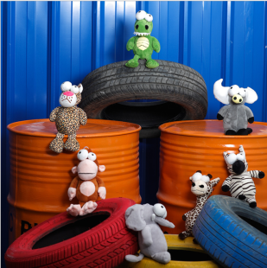 | 25厘米左右 |  | 8
67 | 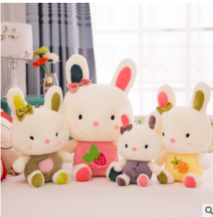 | 25厘米左右 |  | 9
68 |  | 25厘米左右 |  | 8.5
69 |  | 25厘米左右 |  | 9
70 | 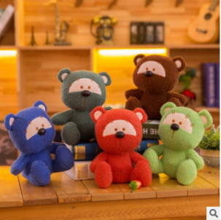 | 25厘米左右 |  | 8.5
71 | 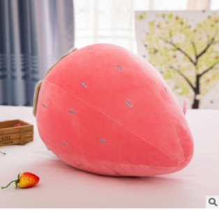 | 25厘米左右 |  | 8.5
72 | 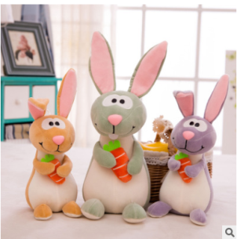 | 25厘米左右 |  | 9
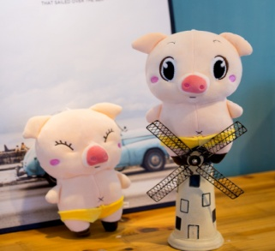 73 |  | 25厘米左右 |  | 8
74 | 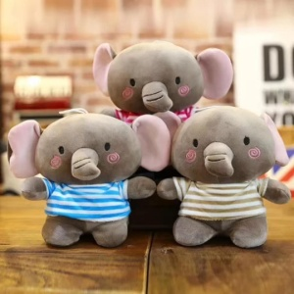 | 25厘米左右 |  | 8.5
75 | 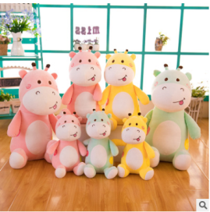 | 25厘米左右 |  | 8.5
76 |  | 25厘米左右 |  | 8.5
77 |  | 25厘米左右 |  | 8
78 |  | 25厘米左右 |  | 8.5
79 |  | 25厘米左右 |  | 8
80 | 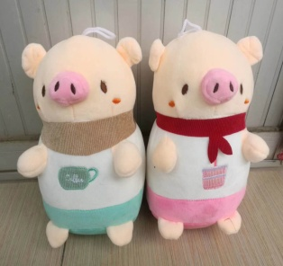 | 25厘米左右 |  | 8
81 |  | 25厘米左右 |  | 8
82 |  | 25厘米左右 |  | 8
83 |  | 25厘米左右 |  | 8
84 | 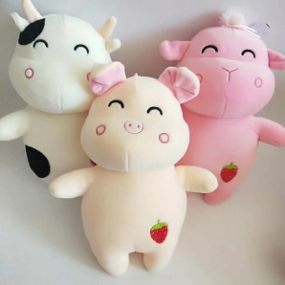 | 25厘米左右 |  | 8.5
85 | 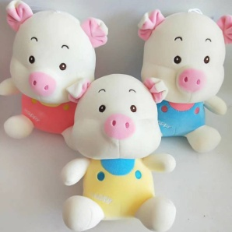 | 25厘米左右 |  | 9
86 |  | 25厘米左右（裸鸭子） |  | 9
87 | 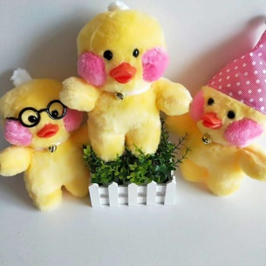 | 25厘米左右（戴眼镜） |  | 9.5
88 |  | 25厘米左右（戴帽子） |  | 10
89 | 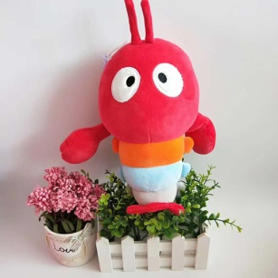 | 25厘米左右 |  | 8
90 | 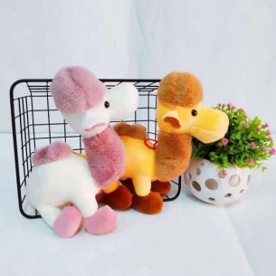 | 25厘米左右 |  | 8.5
91 |  | 25厘米左右 |  | 9
92 |  | 25厘米左右 |  | 8
93 |  | 25厘米左右 |  | 9.5
94 |  | 25厘米左右
 95 |  | 25厘米左右 |  | 9
96
97
 98 |  | 25厘米左右 |  | 8
99 |  | 25厘米左右 |  | 7.5
100
101 |  | 25厘米左右
102 | 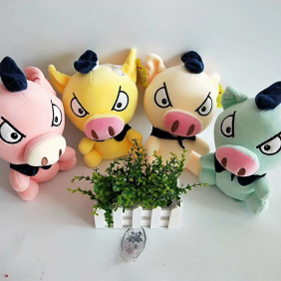 | 25厘米左右 |  | 9
103 |  | 25厘米左右 |  | 8.5
104 |  | 25厘米左右 |  | 7
105 |  | 25厘米左右（尺寸偏小） |  | 9
106 |  | 25厘米左右 |  | 7.5
107 | 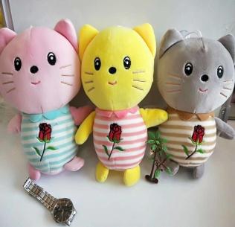 | 25厘米左右 |  | 8.5
108 | 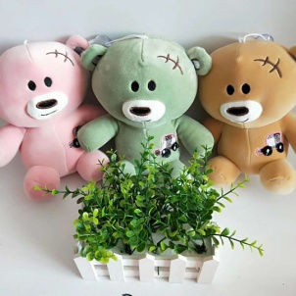 | 25厘米左右 |  | 8
109 |  | 25厘米左右(尺寸偏小) |  | 9
110 |  | 25厘米左右 |  | 8.5
111 |  | 25厘米左右 |  | 9.5
112 | 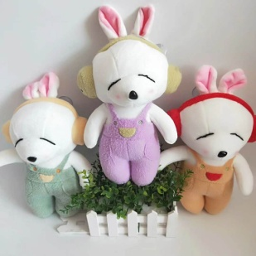 | 25厘米左右 |  | 9
113 |  | 25厘米左右 |  | 8.5
114 |  | 25厘米左右 |  | 9.5
115 | 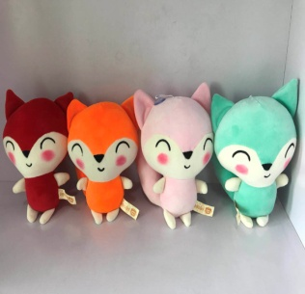 | 25厘米左右 |  | 8.5
116 |  | 25厘米左右 |  | 8
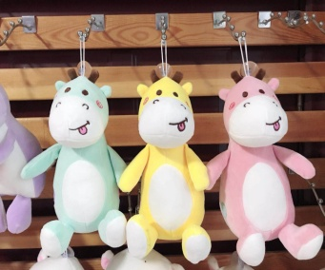 117 |  | 25厘米左右 |  | 8.5
118 |  | 25厘米左右 |  | 8.5
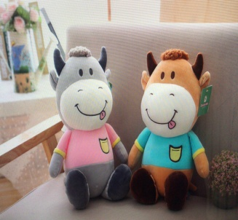 119 |  | 25厘米左右 |  | 8.5
 120 |  | 25厘米左右 |  | 9
121 | 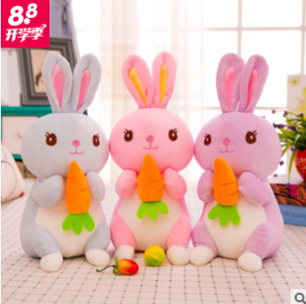 | 25厘米左右 |  | 8
122 |  | 25厘米左右 |  | 9
123 |  | 25厘米左右 |  | 8.5
124 |  | 25厘米左右 |  | 8.5
125 | 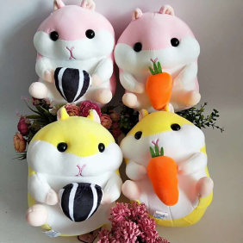 | 25厘米左右 |  | 8.5
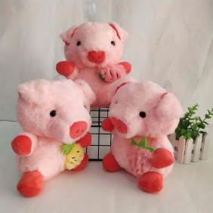 126 |  | 25厘米左右 |  | 9
127 |  | 25厘米左右 |  | 8.5
128 |  | 25厘米左右
129 | 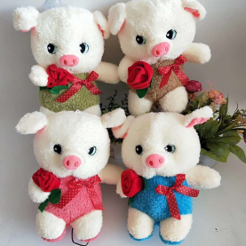 | 25厘米左右 |  | 8
130 |  | 25厘米左右 |  | 10.5
131 | 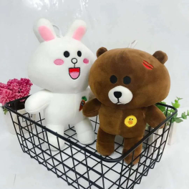 | 25厘米左右 |  | 8
132 |  | 25厘米左右 |  | 9
133 |  | 25厘米左右 |  | 9
134 |  | 25厘米左右 |  | 8.5
135 |  | 25厘米左右 |  | 8.5
136 |  | 25厘米左右 |  | 9
137 |  | 25厘米左右 |  | 9
138 |  | 25厘米左右 |  | 9
139 |  | 25厘米左右 |  | 8.5
140 |  | 25厘米左右
141 |  | 25厘米左右 |  | 8.5
142 |  | 25厘米左右 |  | 9
143 |  | 25厘米左右 |  | 9
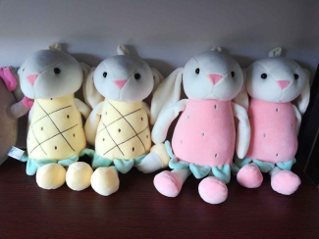 144 |  | 25厘米左右 |  | 9.5
145 |  | 25厘米左右 |  | 9
146 |  | 25厘米左右 |  | 8.5
147 |  | 25厘米左右 |  | 8
148 | 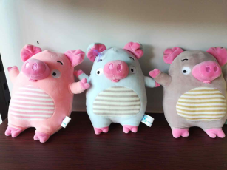 | 25厘米左右 |  | 9
 |  | 25厘米左右 |  | 8.5
 | 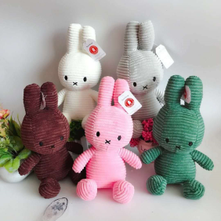 | 25厘米左右 |  | 8.5
 | 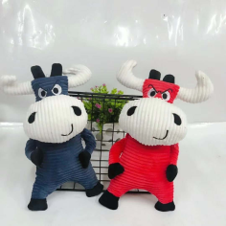 | 25厘米左右 |  | 8.5
 |  | 25厘米左右 |  | 8.5
 |  | 25厘米左右 |  | 9
 |  | 25厘米左右 |  | 8.5
 | 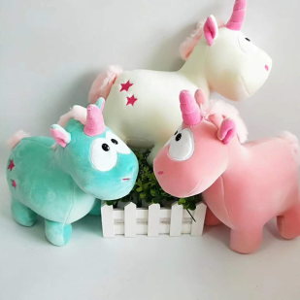 | 25厘米左右 |  | 8.5
 |  | 25厘米左右 |  | 8.5
 |  | 25厘米左右 |  | 8.5
 |  | 25厘米左右 |  | 8.5
 | 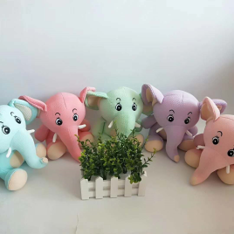 | 25厘米左右 |  | 9
 |  | 25厘米左右
 |  | 25厘米左右 |  | 8.5
 |  | 25厘米左右 |  | 8.5
 |  | 25厘米左右
 |  | 25厘米左右
 |  | 25厘米左右
 | 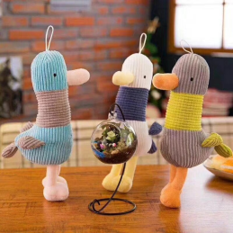 | 25厘米左右 |  | 8.5
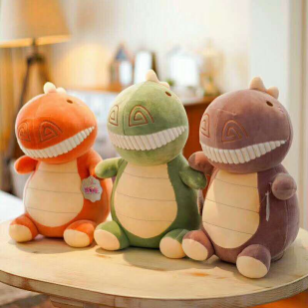 |  | 25厘米左右 |  | 9.5
 | 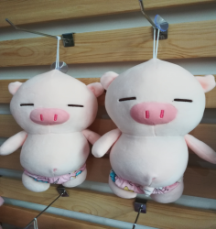 | 25厘米左右 |  | 8.5
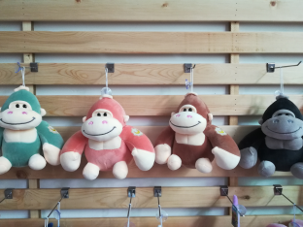 |  | 25厘米左右 |  | 9
 |  | 25厘米左右 |  | 8
 |  | 25厘米左右 |  | 8.5
 |  | 25厘米左右 |  | 8.5
 | 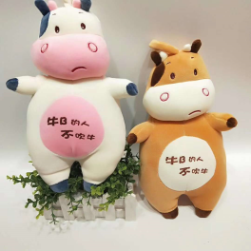 | 25厘米左右 |  | 8.5
 |  | 25厘米左右 |  | 8.5
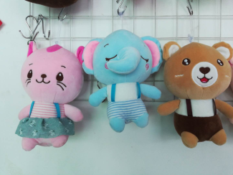 |  | 25厘米左右 |  | 8.5
 |  | 25厘米左右 |  | 9.5
 |  | 25厘米左右
 |  | 25厘米左右 |  | 7.5
 |  | 25厘米左右 |  | 8.5
 |  | 25厘米左右 |  | 9
 |  | 25厘米左右 |  | 9
 |  | 25厘米左右 |  | 9
 |  | 25厘米左右 |  | 9
 |  | 25厘米左右 |  | 9
 |  | 25厘米左右 |  | 9
 |  | 25厘米左右 |  | 9
 |  | 25厘米左右 |  | 9
 |  | 25厘米左右 |  | 9
 |  | 25厘米左右 |  | 8.5
 |  | 25厘米左右 |  | 9
 |  | 25厘米左右 |  | 8.5
 |  | 25厘米左右 |  | 8.5
 |  | 25厘米左右 |  | 9
 |  | 25厘米左右 |  | 8.5
 |  | 25厘米左右 |  | 9
 |  | 25厘米左右 |  | 8.5
 | 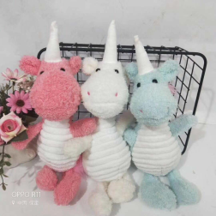 | 25厘米左右 |  | 8
 | 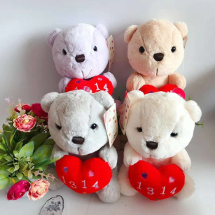 | 25厘米左右 |  | 10
 | 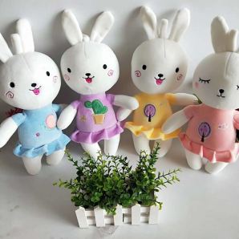 | 25厘米左右 |  | 9
 | 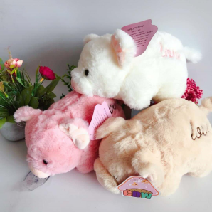 | 25厘米左右 |  | 10
 | 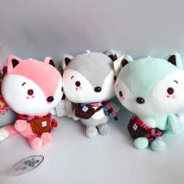 | 25厘米左右 |  | 9
 | 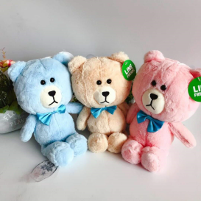 | 25厘米左右 |  | 9.5
 |  | 25厘米左右
 | 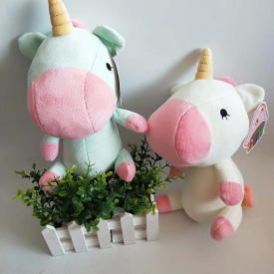 | 25厘米左右 |  | 9.5
 | 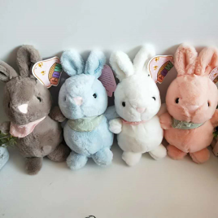 | 25厘米左右 |  | 9.5
 |  | 25厘米左右 |  | 9.5
 | 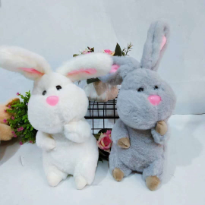 | 25厘米左右 |  | 9.5
 | 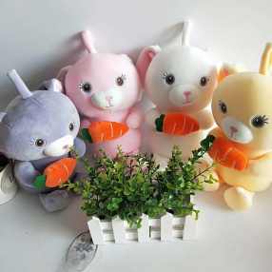 | 25厘米左右 |  | 9
 |  | 25厘米左右 |  | 8.5
 |  | 25厘米左右 |  | 9.5
 |  | 25厘米左右 |  | 8.5
 |  | 25厘米左右 |  | 9
 |  | 25厘米左右 |  | 7
 |  | 25厘米左右 |  | 8
 |  | 25厘米左右 |  | 9
 |  | 25厘米左右 |  | 8
 | 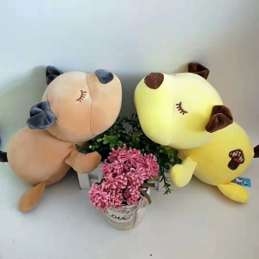 | 25厘米左右 |  | 9
 | 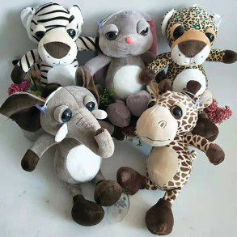 | 25厘米左右 |  | 9
 |  | 25厘米左右 |  | 8
 |  | 25厘米左右 |  | 8.5
 |  | 25厘米左右 |  | 9
 |  | 25厘米左右 |  | 8.5
 |  | 25厘米左右 |  | 9.5
 |  | 25厘米左右 |  | 8
 |  | 25厘米左右 |  | 9.5
 |  | 25厘米左右 |  | 8.5
 |  | 25厘米左右 |  | 10
 |  | 25厘米左右 |  | 8.5
 |  | 25厘米左右 |  | 9.5
 |  | 25厘米左右 |  | 9
 |  | 25厘米左右 |  | 9
 |  | 25厘米左右 |  | 8.5
 |  | 25厘米左右
 |  | 25厘米左右 |  | 7.5
 |  | 25厘米左右 |  | 8.5
 |  | 25厘米左右 |  | 9.5
 |  | 25厘米左右 |  | 8.5
 |  | 35厘米左右(不穿衣) |  | 9.5
 |  | 25厘米左右 |  | 7
 |  | 25厘米左右 |  | 7
 |  | 25厘米左右 |  | 7.5
 |  | 25厘米左右 |  | 7.5
 |  | 25厘米左右
 |  | 25厘米左右 |  | 9.5
 |  | 25厘米左右 |  | 9.5
 |  | 25厘米左右 |  | 8.5
 |  | 40厘米左右 |  | 9
 |  | 35厘米左右 |  | 8
 |  | 25厘米左右 |  | 8
 |  | 25厘米左右 |  | 8.5
 |  | 25厘米左右 |  | 8
 |  | 25厘米左右 |  | 9.5
 |  | 25厘米左右 |  | 9
 |  | 25厘米左右 |  | 7
 |  | 25厘米左右 |  | 9
 |  | 25厘米左右 |  | 8.5
 |  | 25厘米左右 |  | 8.5
 |  | 25厘米左右 |  | 8.5
 |  | 25厘米左右 |  | 8.5
 |  | 25厘米左右 |  | 8.5
 |  | 25厘米左右 |  | 8
 |  | 25厘米左右 |  | 8.5
 |  | 25厘米左右 |  | 10
 |  | 25厘米左右 |  | 9
 |  | 25厘米左右 |  | 10
 |  | 25厘米左右 |  | 9
 |  | 25厘米左右 |  | 10
 |  | 25厘米左右 |  | 9.5
 |  | 25厘米左右 |  | 9.5
 |  | 25厘米左右 |  | 8.5
 |  | 25厘米左右 |  | 8
 |  | 25厘米左右 |  | 9
 |  | 25厘米左右 |  | 9
 |  | 25厘米左右 |  | 8.5
 |  | 25厘米左右 |  | 8.5
 |  | 25厘米左右 |  | 9.5
 |  | 25厘米左右 |  | 8
 |  | 25厘米左右 |  | 9.5
 |  | 25厘米左右
 |  | 25厘米左右 |  | 9
 |  | 25厘米左右 |  | 8.5
 |  | 25厘米左右 |  | 8.5
 |  | 25厘米左右 |  | 9
 |  | 25厘米左右 |  | 8.5
 |  | 25厘米左右 |  | 9.5
 |  | 25厘米左右 |  | 7.5
 |  | 25厘米左右 |  | 7.5
 |  | 25厘米左右 |  | 8.5
 |  | 25厘米左右 |  | 9
 |  | 25厘米左右 |  | 9.5
 |  | 25厘米左右 |  | 6
 |  | 25厘米左右 |  | 10

 |  | 25厘米左右 |  | 9

 |  | 25厘米左右 |  | 9

 |  | 25厘米左右 |  | 9

 |  | 25厘米左右 |  | 8
 |  | 25厘米左右 |  | 10
 |  | 25厘米左右 |  | 10.5
 |  | 25厘米左右 |  | 9.5
 |  | 25厘米左右 |  | 8
 |  | 25厘米左右
 |  | 25厘米左右 |  | 9.5
 |  | 25厘米左右 |  | 11
 |  | 25厘米左右 |  | 11
 |  | 25厘米左右 |  | 10.5
 |  | 25厘米左右 |  | 9.5
 |  | 25厘米左右 |  | 8.5
 |  | 25厘米左右 |  | 8.5
 |  | 25厘米左右 |  | 8.5
 |  | 25厘米左右 |  | 9
 |  | 25厘米左右 |  | 9.5
 |  | 25厘米左右 |  | 9.5
 |  | 25厘米左右 |  | 9.5
 |  | 25厘米左右 |  | 7.5
 |  | 25厘米左右 |  | 7.5
 |  | 25厘米左右 |  | 9.5
 |  | 25厘米左右 |  | 9
 |  | 25厘米左右 |  | 9
 |  | 25厘米左右 |  | 9
 |  | 25厘米左右 |  | 8.5
 |  | 25厘米左右 |  | 9.5
 |  | 25厘米左右 |  | 8.5
 |  | 25厘米左右 |  | 9
 |  | 25厘米左右 |  | 8.5
 |  | 25厘米左右 |  | 8.5
 |  | 25厘米左右 |  | 8.5
 |  | 25厘米左右 |  | 8.5
 |  | 25厘米左右 |  | 9
 |  | 25厘米左右 |  | 9.5
 |  | 25厘米左右 |  | 8.5
 |  | 25厘米左右 |  | 8
 |  | 25厘米左右 |  | 8.5
 |  | 25厘米左右 |  | 9
 |  | 25厘米左右 |  | 9
 |  | 25厘米左右 |  | 8.5
 |  | 25厘米左右 |  | 9
 |  | 25厘米左右 |  | 8.5
 |  | 25厘米左右 |  | 8.5
 |  | 25厘米左右 |  | 10
 |  | 25厘米左右 |  | 10
 |  | 25厘米左右大号抓机款粉蓝色 |  | 8.5
 |  | 25厘米左右 |  | 8
 |  | 25厘米左右 |  | 8
 |  | 25厘米左右 |  | 8.5
 |  | 25厘米左右 |  | 9.5
 |  | 25厘米左右 |  | 9
 |  | 25厘米左右 |  | 9
 |  | 25厘米左右 |  | 8.5
 |  | 25厘米左右 |  | 8
 |  | 25厘米左右 |  | 8.5
 |  | 25厘米左右 |  | 8.5
 |  | 25厘米左右 |  | 9
 |  | 25厘米左右 |  | 8.5
 |  | 25厘米左右
 |  | 25厘米左右
 |  | 25厘米左右
 |  | 25厘米左右
 |  | 25厘米左右
 |  | 25厘米左右
 |  | 25厘米左右
 |  | 25厘米左右
 |  | 25厘米左右
 |  | 25厘米左右
 |  | 25厘米左右
 |  | 25厘米左右
 |  | 25厘米左右

 |  | 25厘米左右
 |  | 25厘米左右
 |  | 25厘米左右

